1
step 0
 | copy 4 files from volumes folder to resin folder

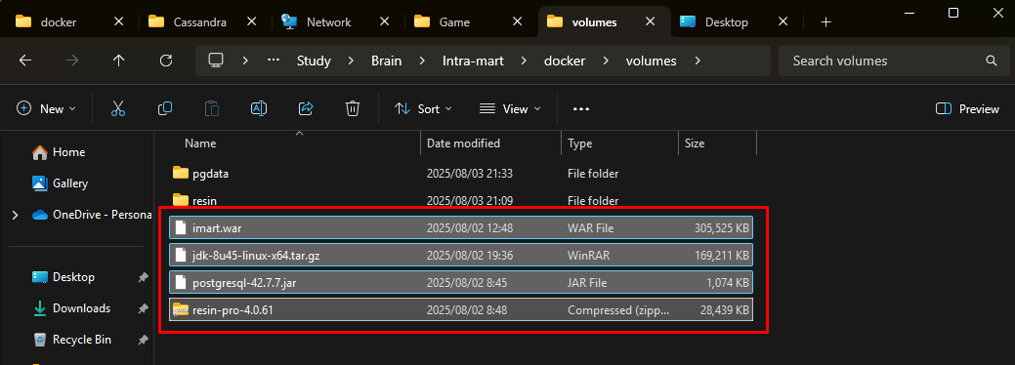

step 1
 | docker compose build --no-cache
 | docker compose up -d
 | docker cp .\imart.war resin:/opt/resin/webapps/

step 2
 | admin@admin.com | http://localhost:5050
 | imart
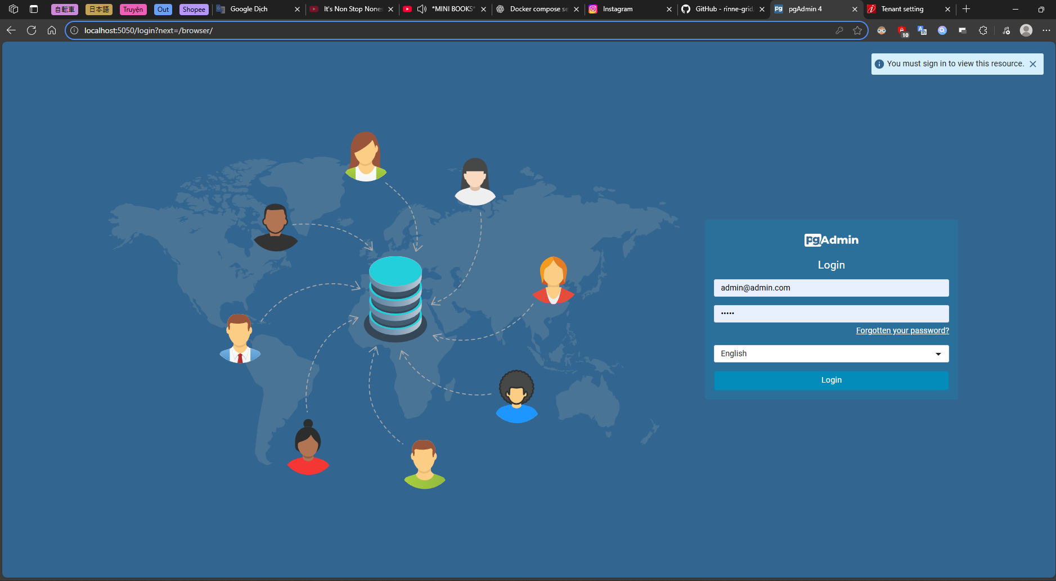

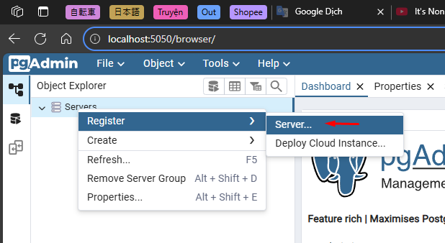

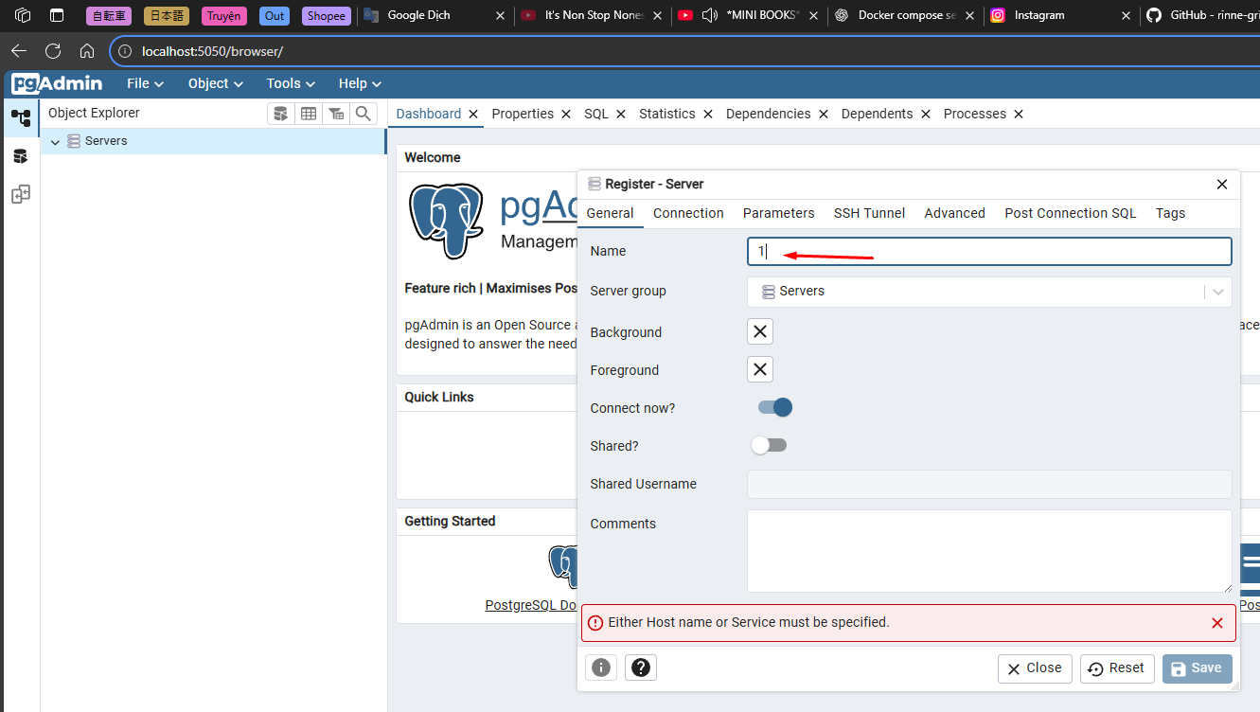
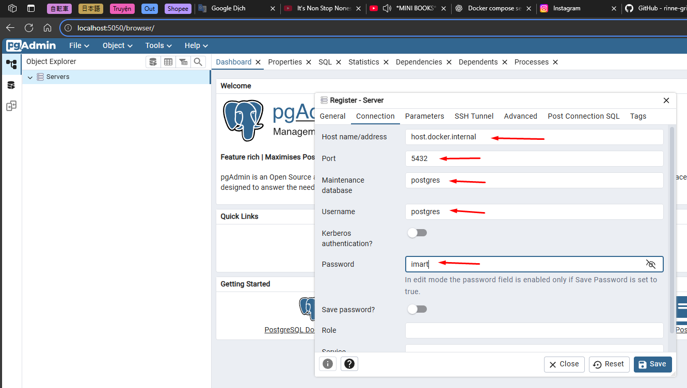

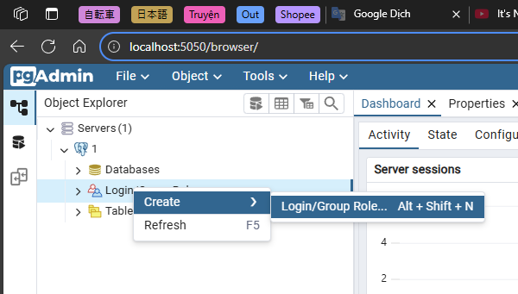
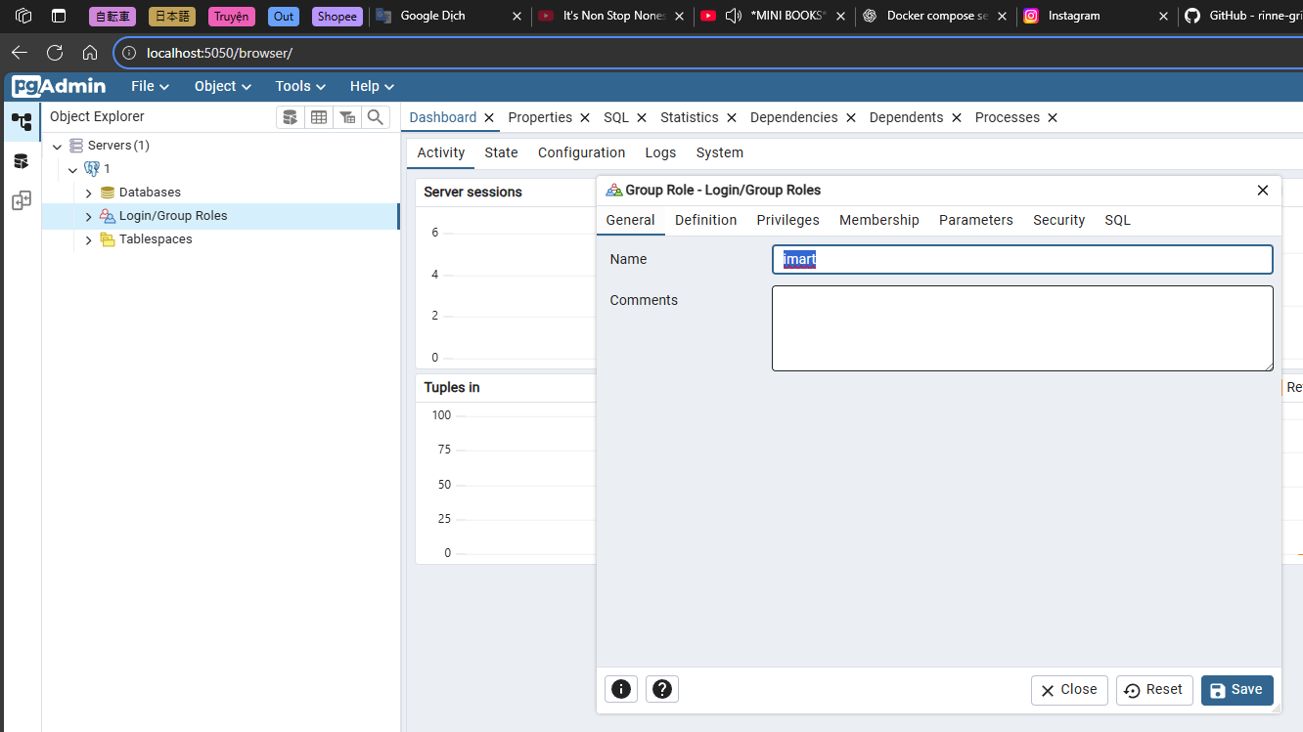
 |  |  | imart
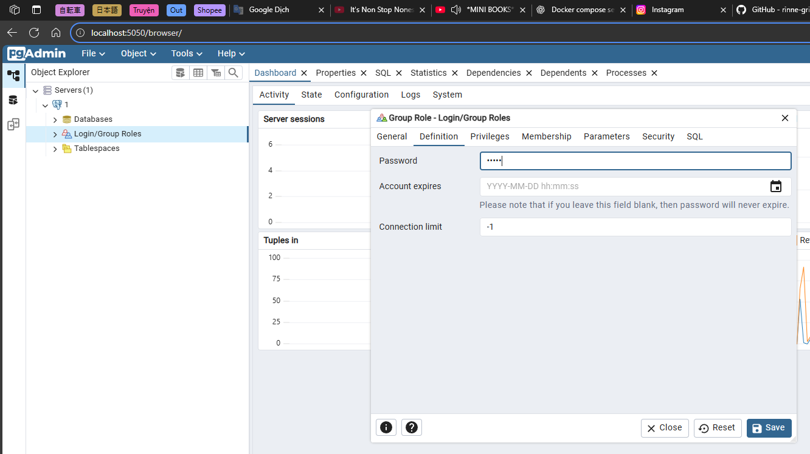
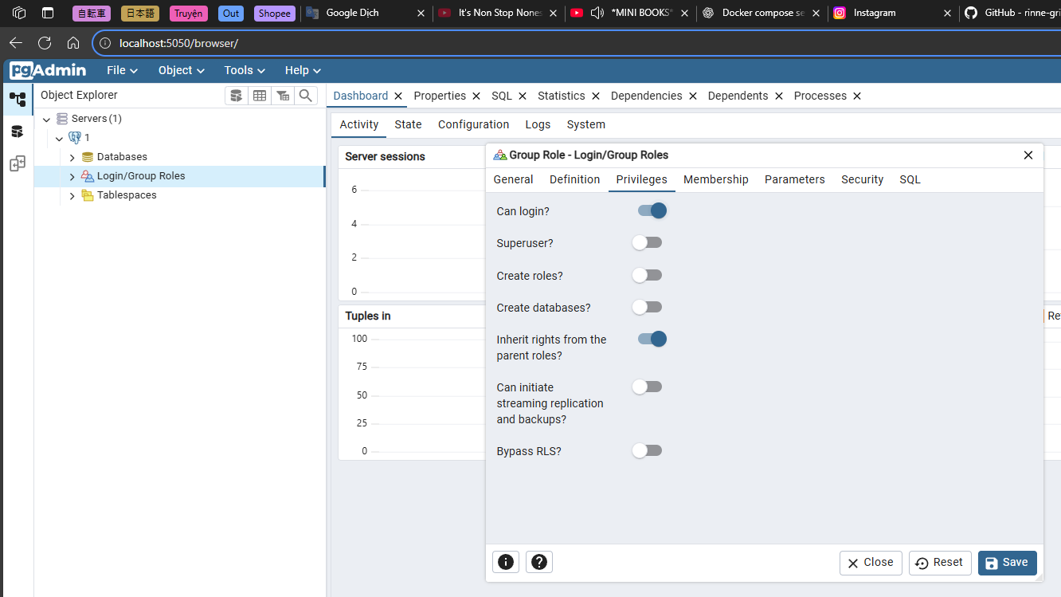

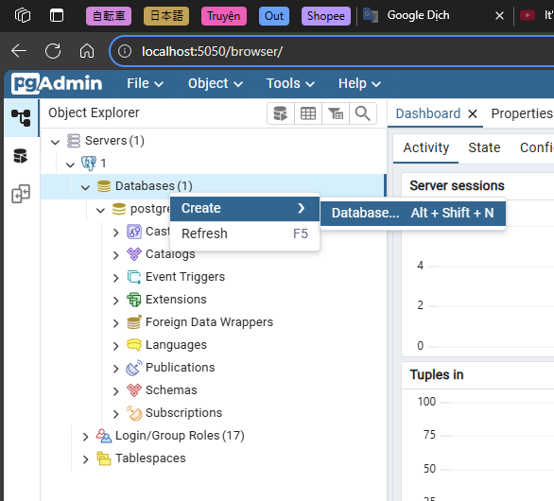
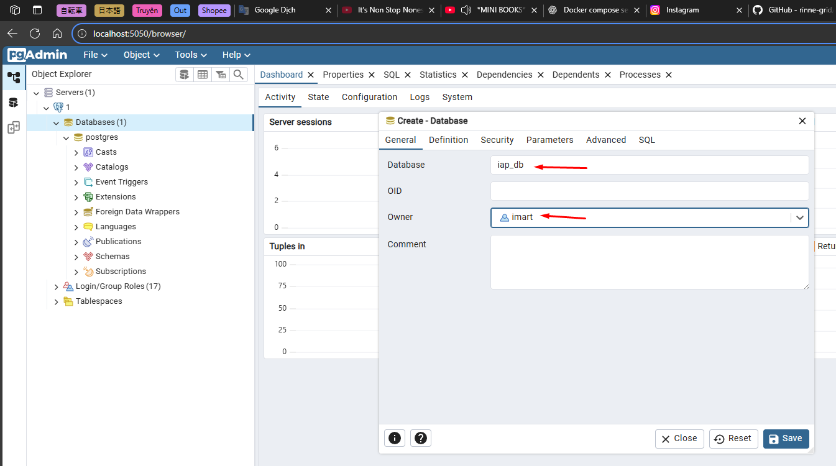
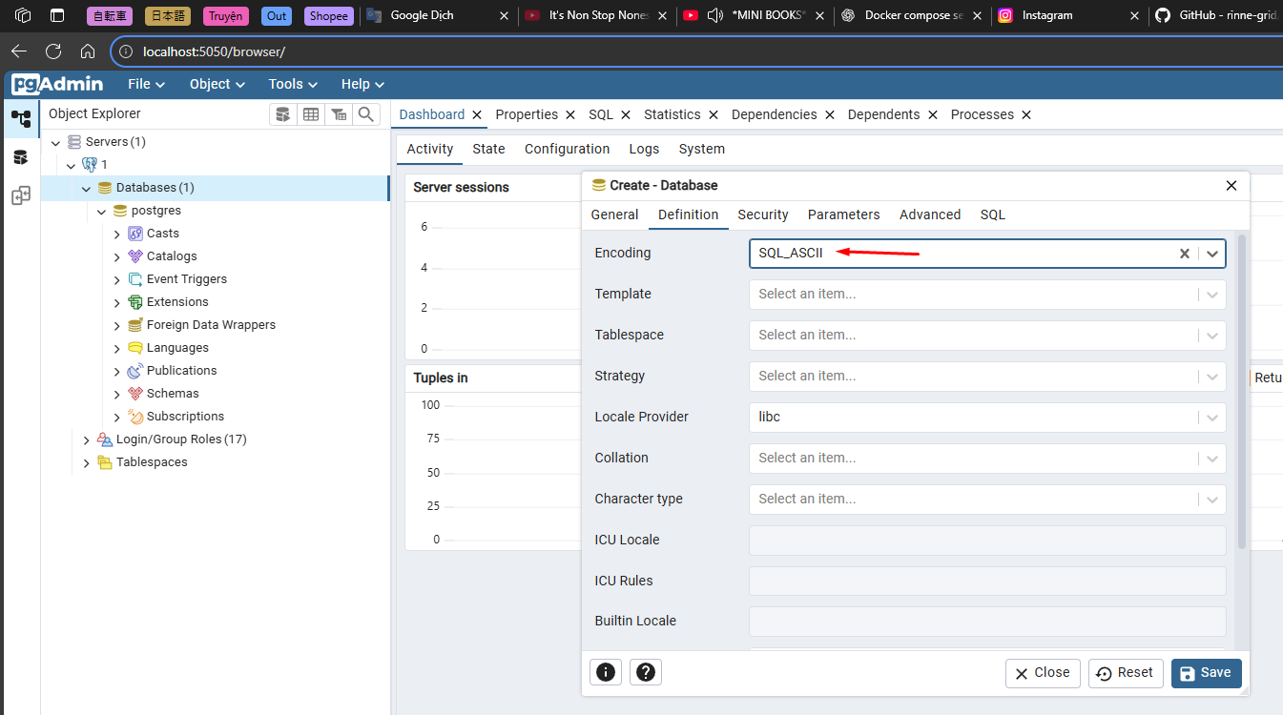

step 3
 | replace localhost -> host.docker.internal
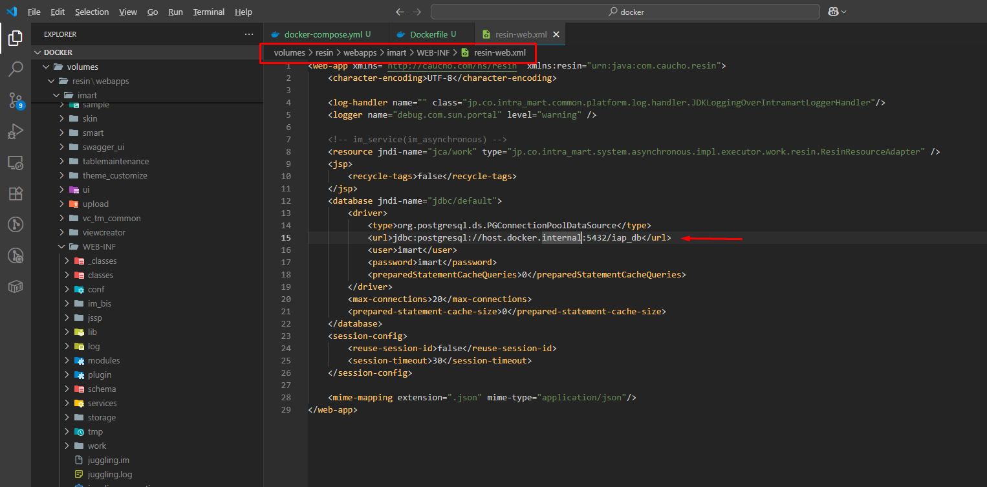

step 3
 | edit file /opt/cassandra/conf/cassandra-env.sh
 | replace Xss180k to Xss256k
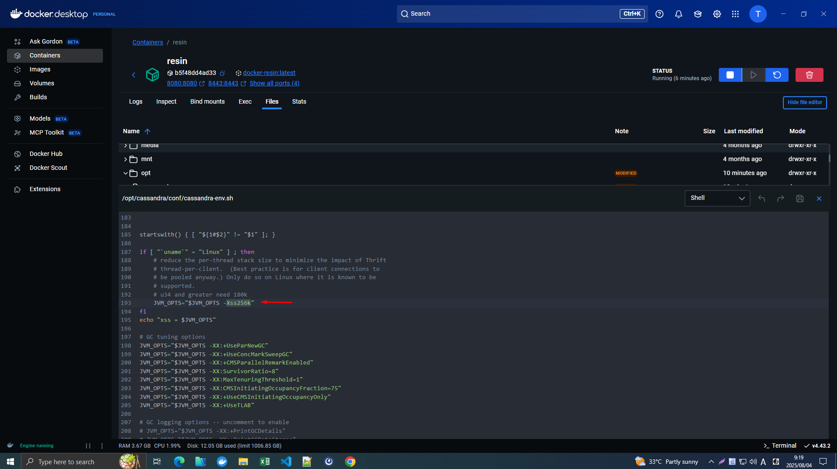

 | /opt/resin/conf/resin.properties
 | jvm_args : -Dfile.encoding=UTF-8 -Djava.io.tmpdir=tmp -Xmx1500m -Xms1500m -XX:+UseConcMarkSweepGC -XX:CMSInitiatingOccupancyFraction=30 -XX:NewSize=512m -XX:MaxNewSize=512m -XX:+CMSClassUnloadingEnabled -verbose:gc -XX:+PrintGCDetails -XX:+PrintGCDateStamps -XX:+HeapDumpOnOutOfMemoryError -Xloggc:log/gc.log -XX:+UseGCLogFileRotation -XX:NumberOfGCLogFiles=5 -XX:GCLogFileSize=10M
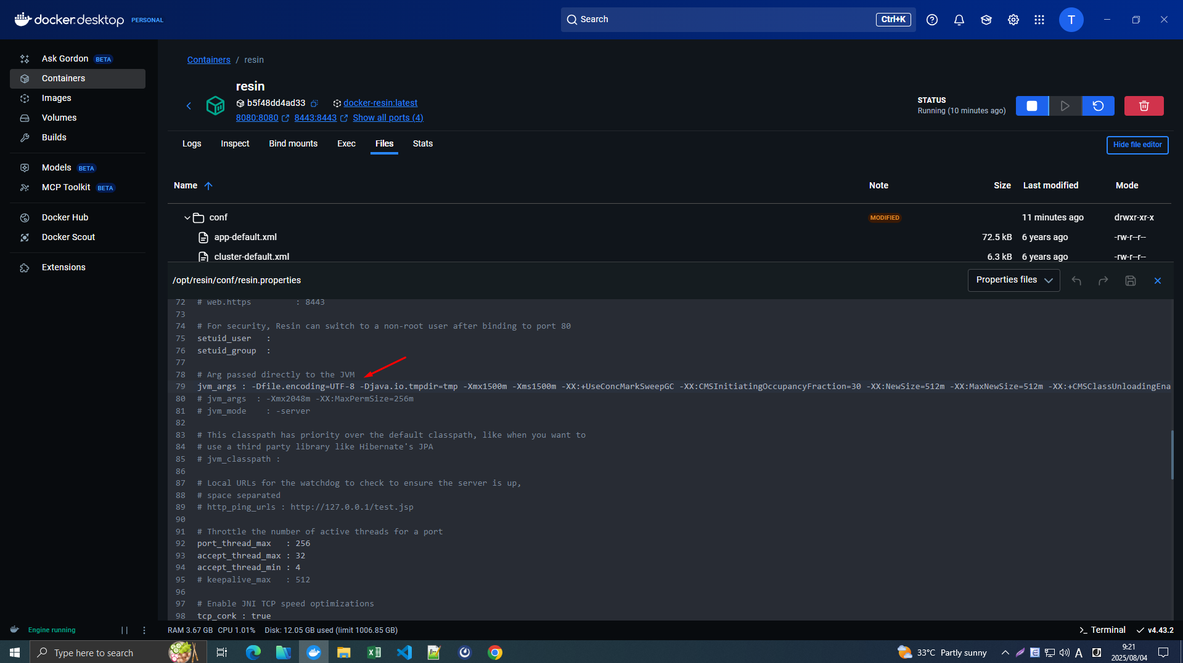

step 4
 | docker compose restart resin

2
■テナント構築

 |  | 手順
 |  | ①システム管理者でログインします。
 |  | ②システム全体の管理者 を設定します。
 |  | ③テナントの基本的な情報 を設定します。
 |  | ④テナントの環境情報 を設定します。
 |  | ⑤アカウントパスワードの保存方式 を設定します。
 |  | ⑥テナントの管理者 を設定します。
 |  | ⑦多要素認証機能の動作を設定します。
 |  | ⑧Apache Solr接続情報を入力します。
 |  | ⑨ Cassandra接続情報。
 |  | ⑩登録します。
 |  | ⑪ リンクを使用して再度ログインします
 |  | ⑫ 次のリンクを使用して、ユーザーアカウントに再度ログインします

 | ①システム管理者でログインします。
 |  | 以下URLでシステム管理者ログインを行います。
 |  | http://localhost:8080/imart/system/login
 |  | ※システム管理者ログイン画面： http://<HOST>:<PORT>/<CONTEXT_PATH>/system/login
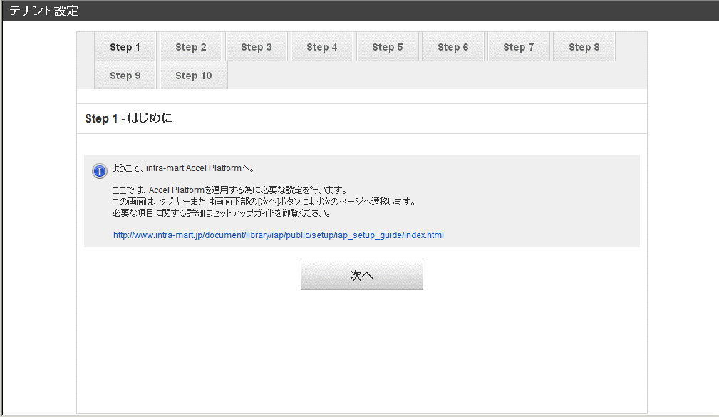

 | ②システム全体の管理者 を設定します。
 |  | ユーザコードとパスワード(任意)とロケールを設定し次へを押下します。します。
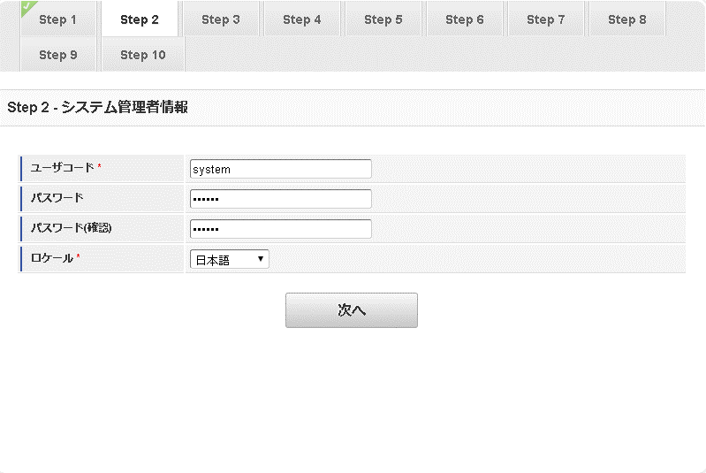
（例：system）
user:system
password:system

 | ③テナントの基本的な情報 を設定します。
 |  | テナントID、デフォルトロケール、タイムゾーン、アカウントライセンス数を設定し次へを押下します。

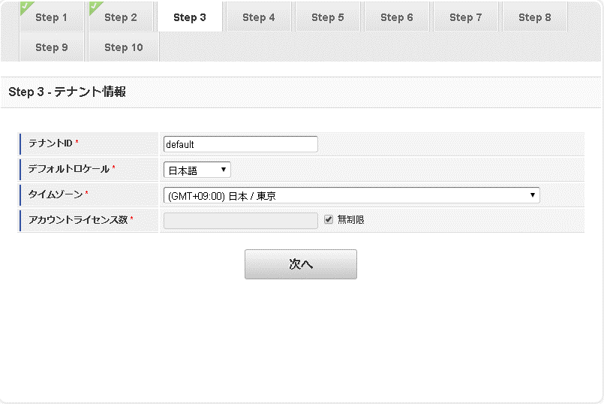
テナントID ： DataSourceマッピングの設定を行っていない場合は、「 default 」にする
デフォルトロケール ： 必須テナントのデフォルトロケールを選択します。
初期表示されているロケールは、アクセスしているブラウザのロケール設定です。
※このロケールは運用中に変更することは推奨していません。
運用に応じたロケールを設定してください。
タイムゾーン ： 必須テナントのタイムゾーンを選択します。
アカウントライセンス数必須テナントのアカウントライセンス数を入力します。
アカウントライセンス数 ： テナント管理者を登録するため「1」以上を入力してください。

 | ④テナントの環境情報 を設定します。
 |  | 日付の入力形式の変更と時刻の入力形式の変更を設定します。
 |  | ※他は任意

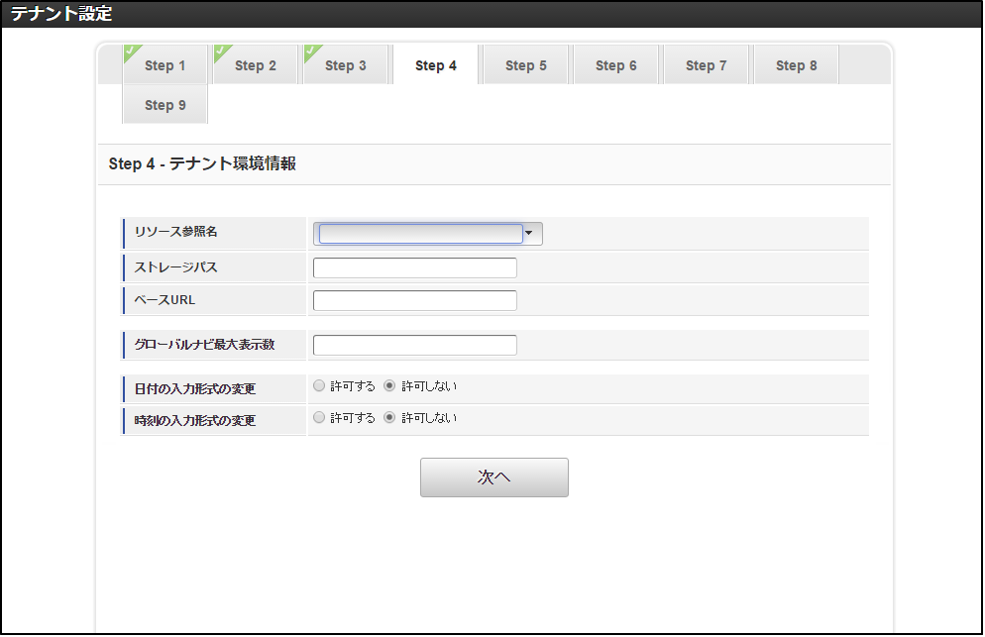

 | ⑤アカウントパスワードの保存方式 を設定します。
 |  | パスワード保存方式を設定します。 ハッシュ形式を選んだ場合にはハッシュアルゴリズム、ソルト値、ストレッチング回数の設定もします。

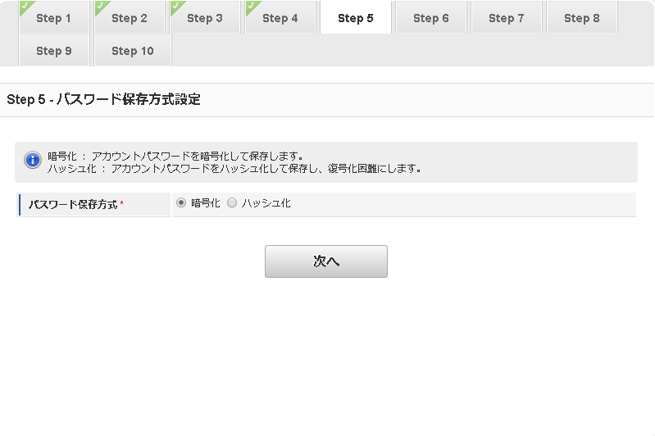
暗号化：アカウントパスワードを暗号化して保存します。キーを用いる事で
パスワードの復号化(平文パスワードの取得)が可能です。
ハッシュ化：アカウントパスワードのハッシュ値を保存します。
復号化(平文パスワードの取得)はできません。

 | ⑥テナントの管理者 を設定します。
 |  | ユーザコードとパスワード(任意)を設定します。

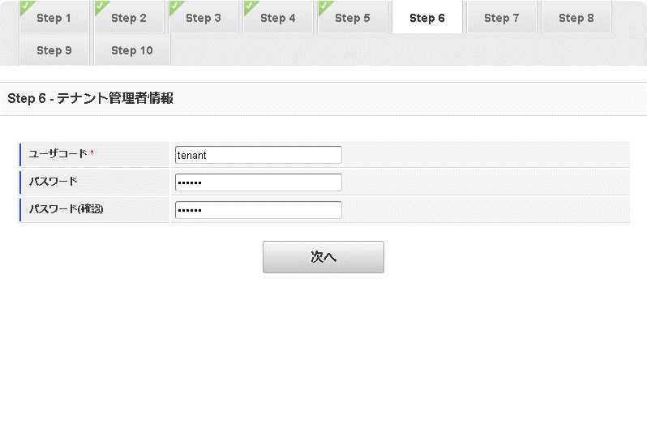
（例：tenant）

 | ⑦多要素認証機能の動作を設定します。
 |  | すべて設定します。

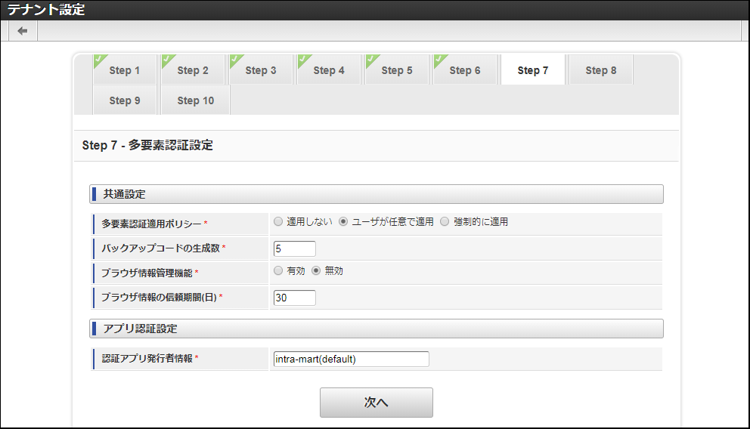

 | ⑧Apache Solr接続情報を入力します。
 |  | 標準接続先を設定します。その他は任意です。
 |  | ※グループIDは変更できません

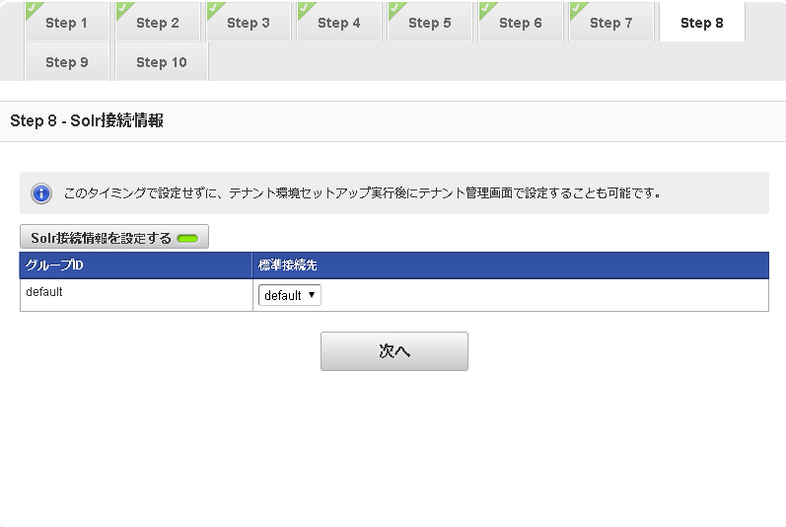

 | ⑨ Cassandra接続情報。
 |  | ※Apache Cassandraを起動する必要があります

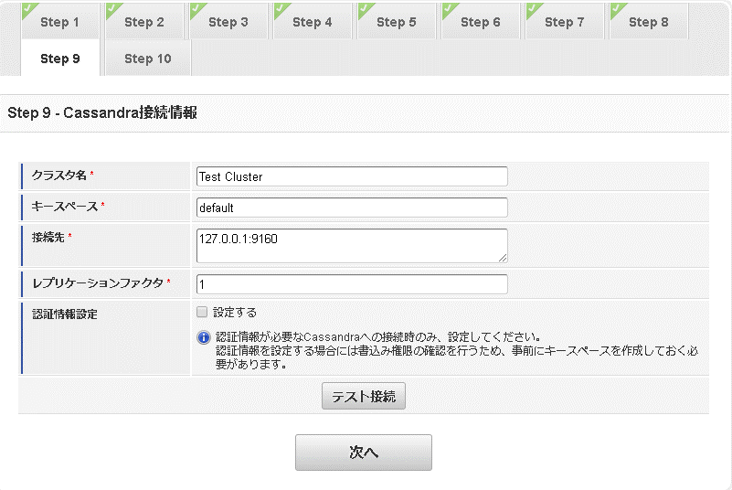

 |  | ⑨－１Apache Cassandra への接続を確認する

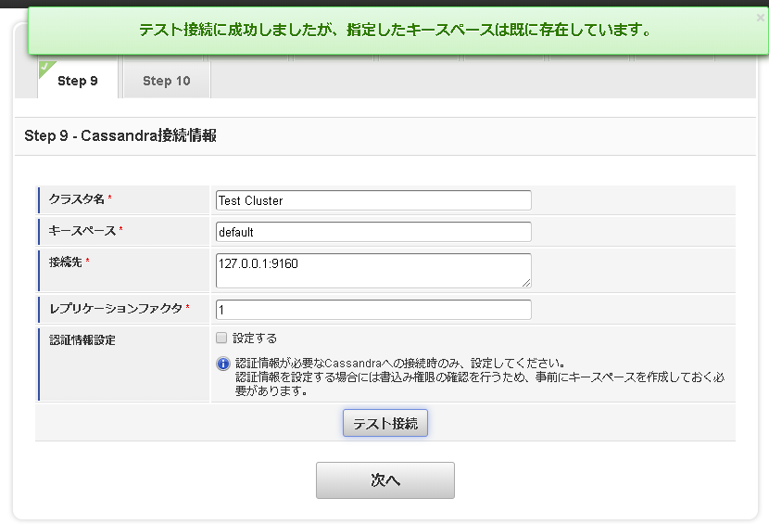

 | ⑩登録します。
 |  | 各ステップの設定が完了したら、「登録」をクリックします。
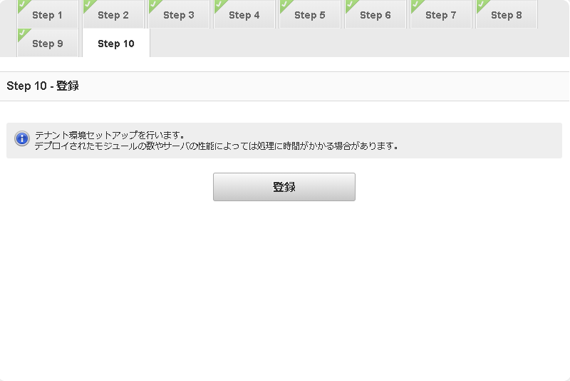

 |  | ⑩－１下記のような画面が表示されると、セットアップが完了です。

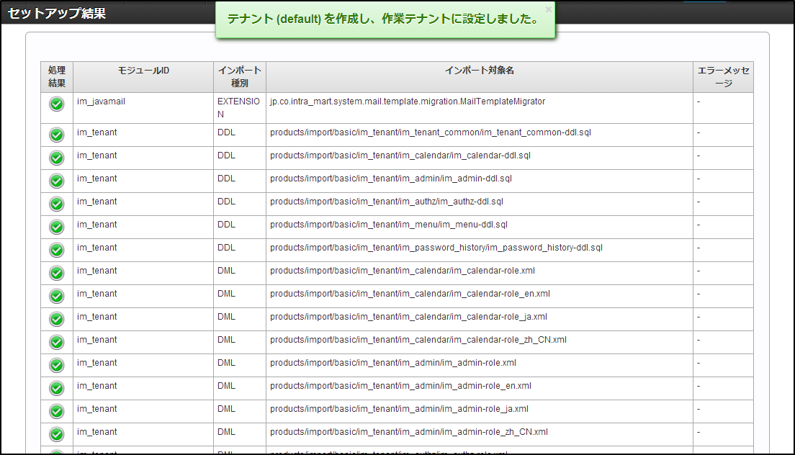

 | ⑪ リンクを使用して再度ログインします
 |  | ⑪ - 1 次のリンクを使用して、管理者アカウントに再度ログインします
 |  | ここまで行うと以下URLからテナント管理者ログインができます
 |  | http://localhost:8080/imart/system/login
 |  | User : system pass : (②システム全体の管理者 を設定します。)

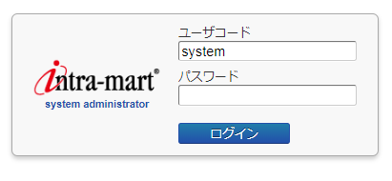

 |  | ⑪-1 ログイン成功後の画面。

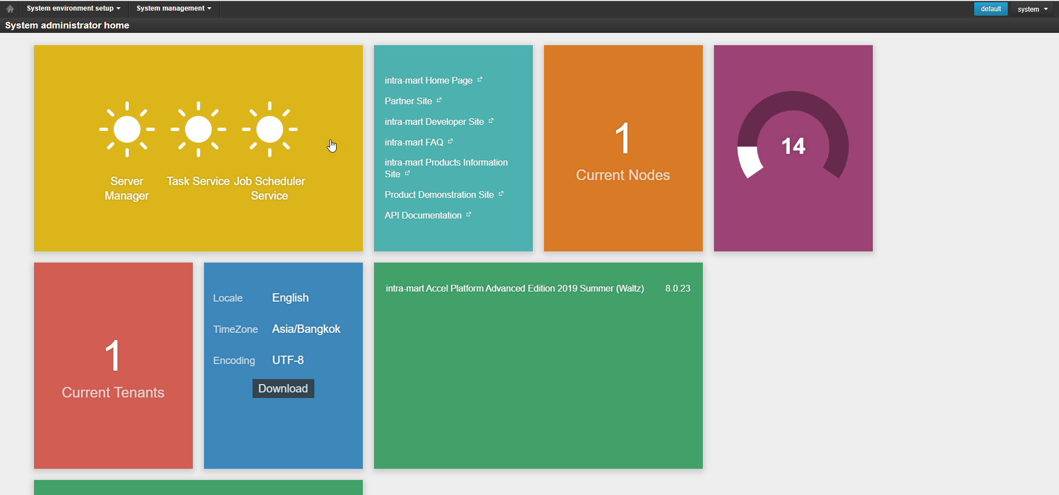

 | ⑫ 次のリンクを使用して、ユーザーアカウントに再度ログインします
 |  | 次のURLを使用してユーザーアカウントにログインします
 |  | http://localhost:8080/imart/login

 |  | ⑫-1 ログイン成功後の画面。

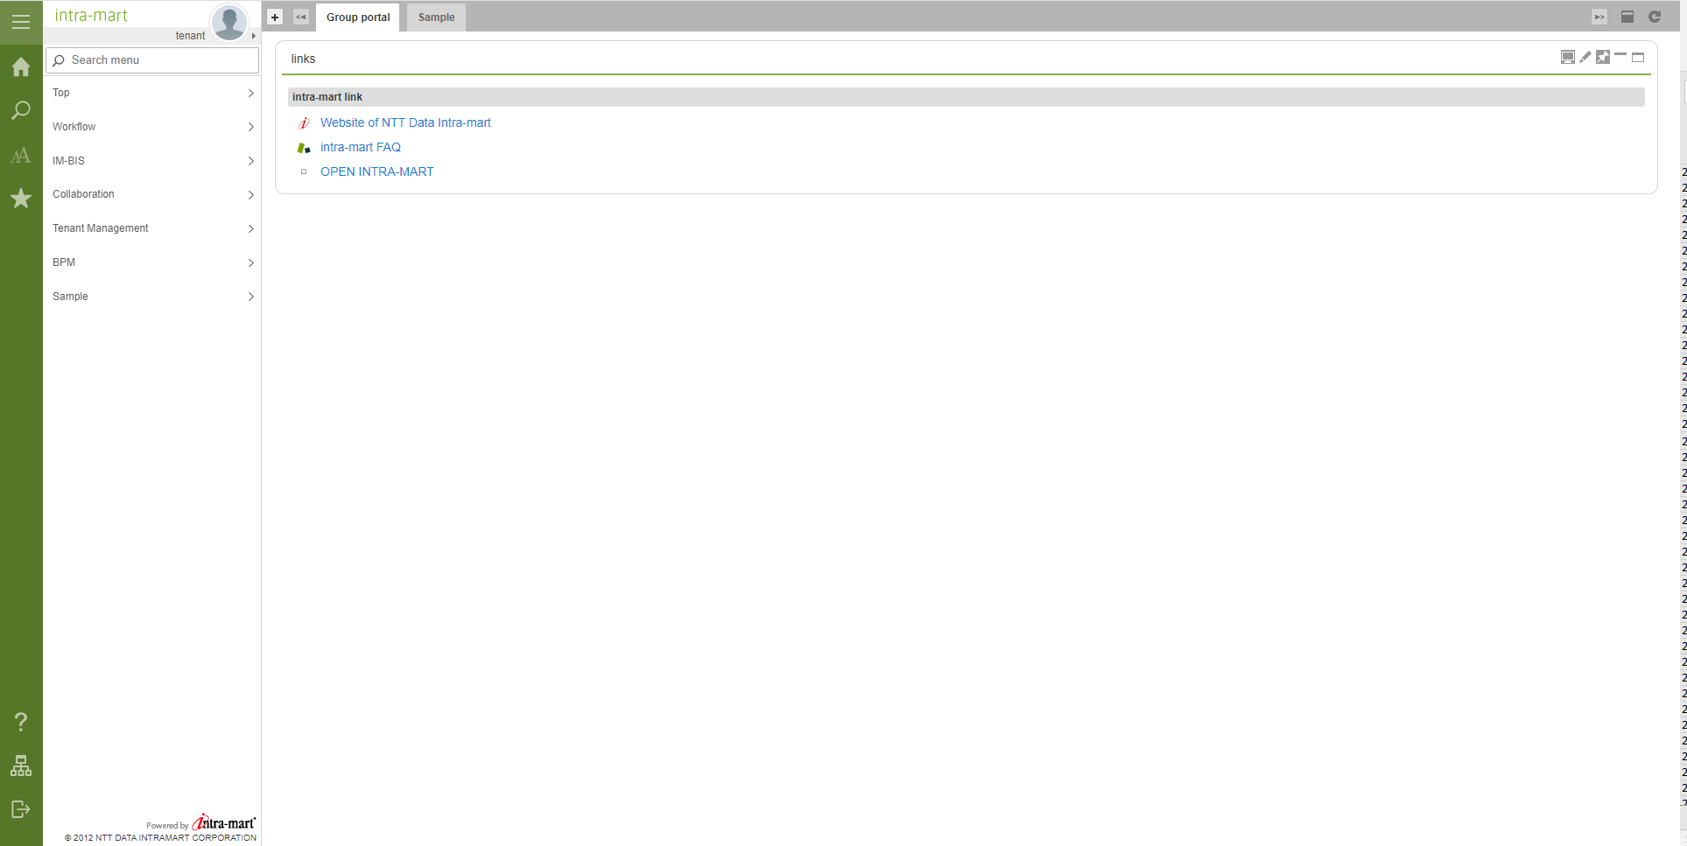

■ Cài đặt nhiều phiên bản trên một môi trường
 |  | Lưu ý
 | 1. Vào IM-Juggling, tạo một project chứa phiên bản IM muốn cài đặt

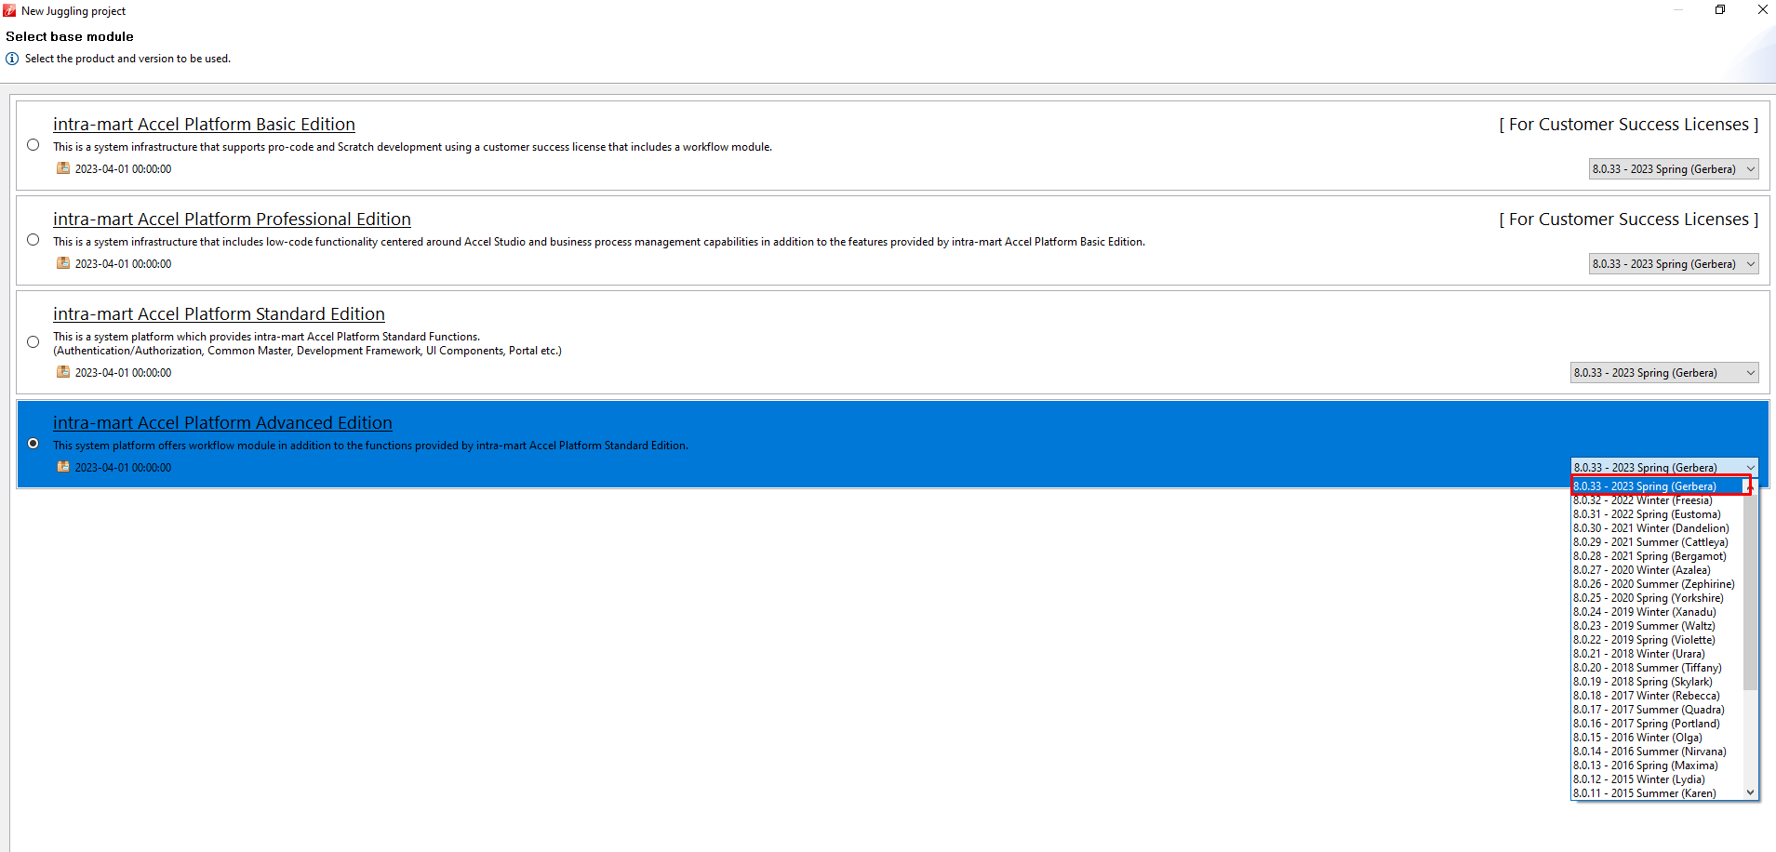

 | 2. Tạo file war của phiên bản
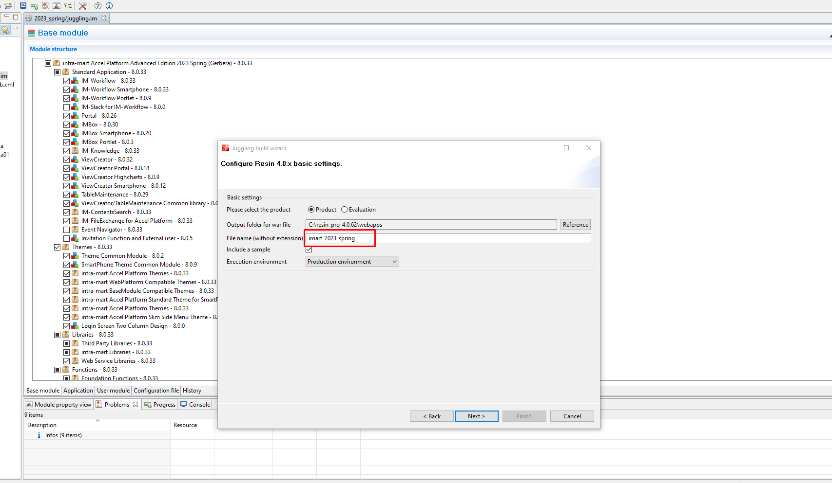

 | 3. Đặt file war vào C:\resin-pro-4.0.62\webapps

 | 4. Thực hiện chạy resin.exe
 |  | Chương trình sẽ lần lượt thực hiện chạy lần lượt 2 file war

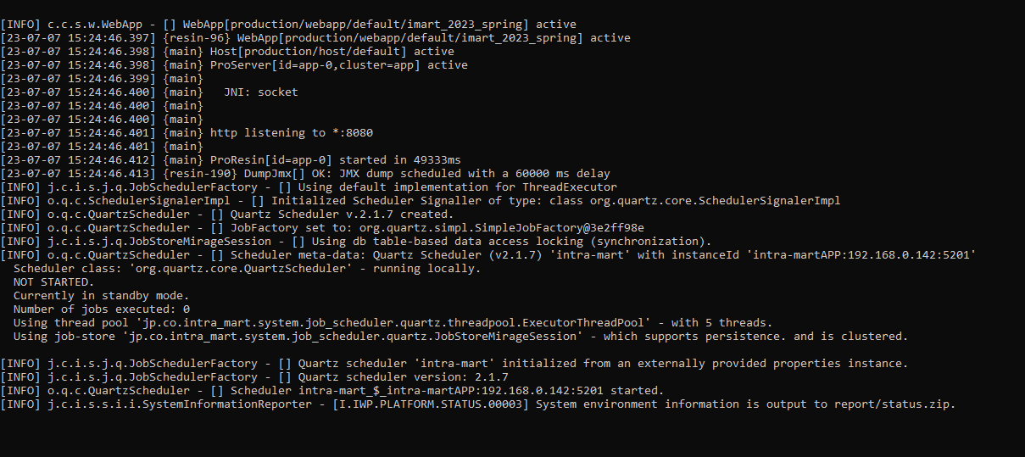

 | 5. Truy cập vào hệ thống

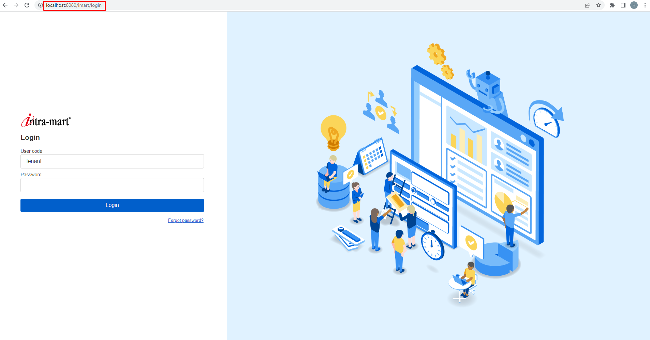

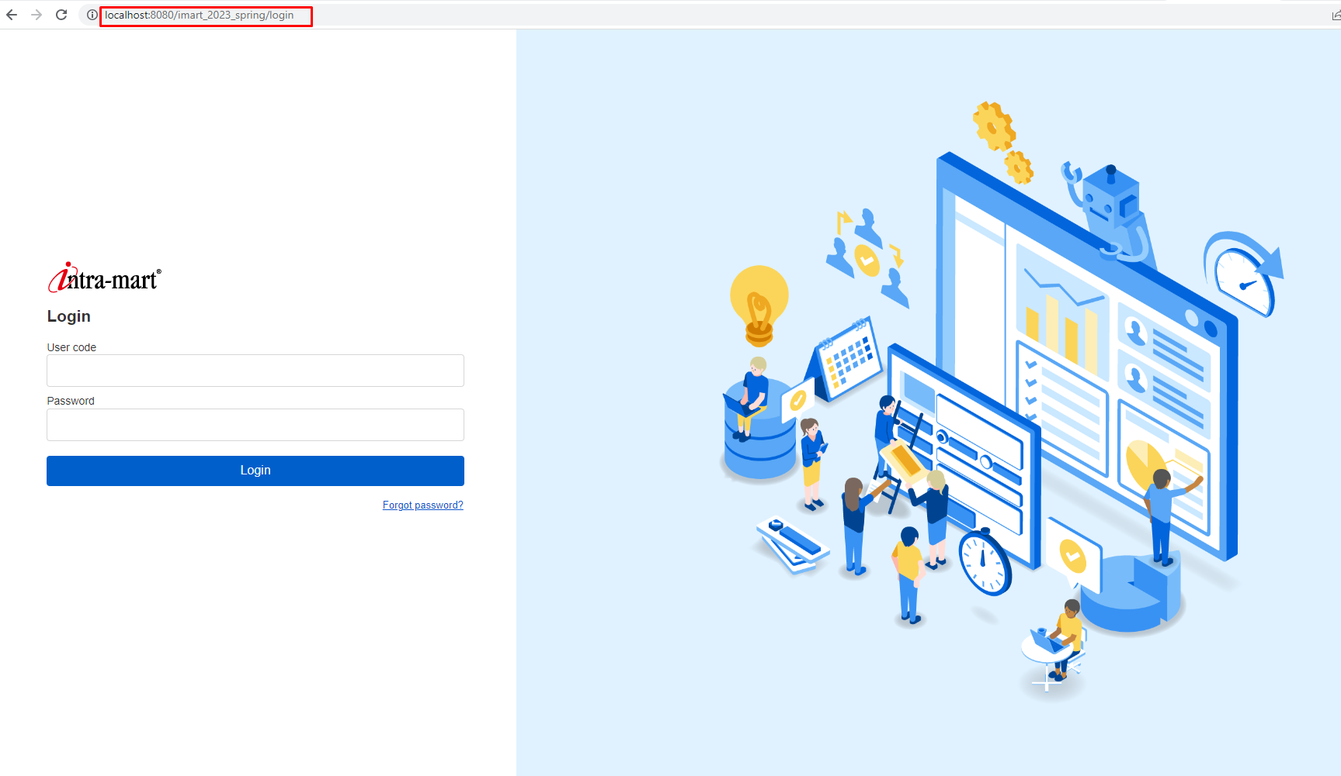

 |  | Lưu ý: Không thể sử dụng cùng lúc 2 phiên bản

